Sheet1
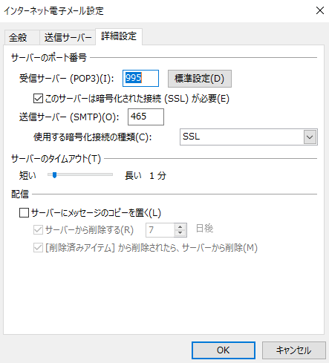
画面はoutlook2013です

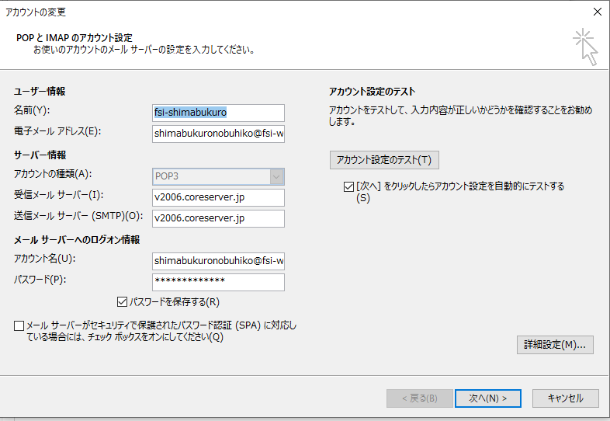
メール設定

名前
任意で設定

メールサーバー(2023年)
v2006.coreserver.jp

メールサーバーアカウント名
設定したメールアドレス

パスワード
メールサーバーで設定したパスワード

詳細設定（全般タブ）
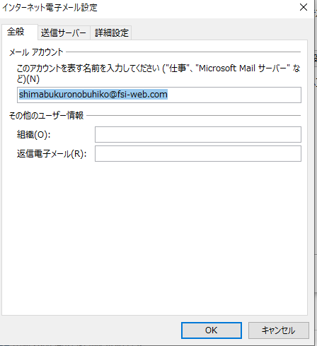

詳細設定（送信サーバータブ）
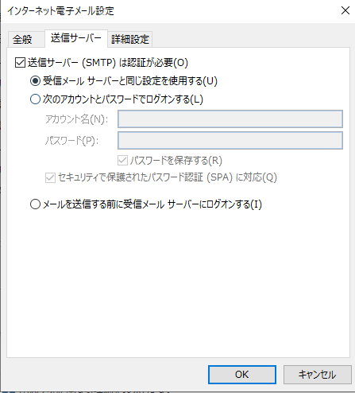

詳細設定（詳細設定タブ）

